关系图
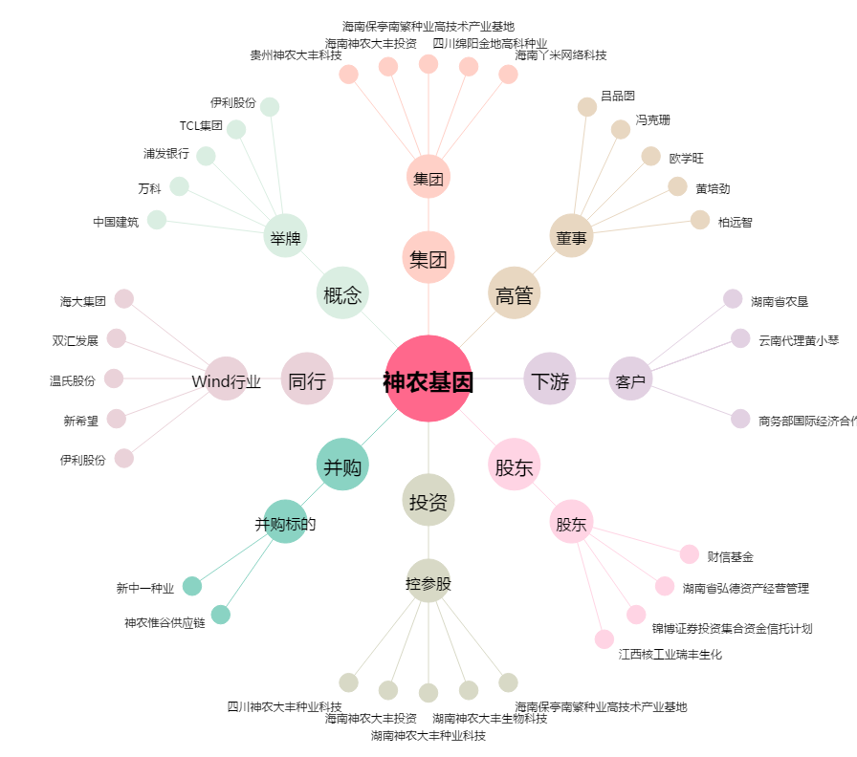
神农基因[300189.SZ] - 关系概览图

